Main
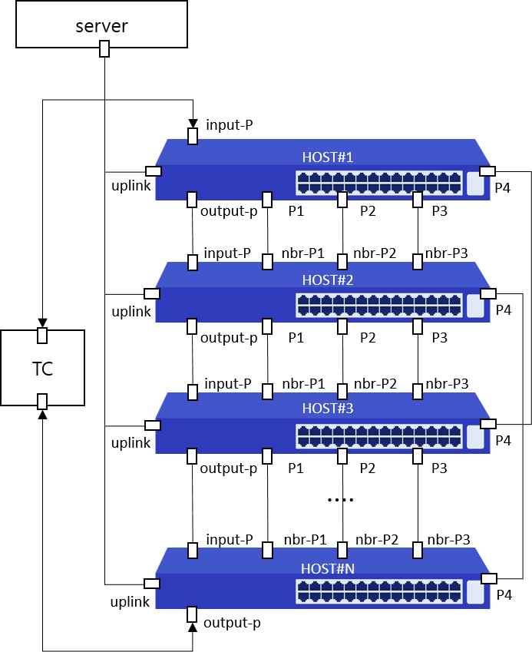
Item List | Elapsed Time | Fail Cnt | Result
MAC-Table | 20(s) | 0 | Normal
MAC-Address-Limit | 35(s) | 0 | Normal
Static-Mac-ADDRESS | 1(m)8(s) | 0 | Normal
MAC-Ageing-Time | 1(m)2(s) | 0 | Normal
Total test | 3(m)5(s) | 0 | Normal

